상품제안서
스카이 필 S50PD 20W 50000mAh 멀티포트 PD C타입 고속 충전 보조배터리[인쇄무료] | 상품코드: F28360

 |  |  |  |  |  |  | 02-412-0044 | www.easy1.co.kr
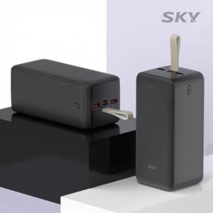

【상세/제작정보】 | <p>&nbsp;</p><p>&nbsp;</p>

【인쇄/포장옵션】 | 레이저, 개별인쇄 / 포장지포장

【공급단가】 | 수량 | 50~ | 100~ | 500~ | 1,000~ | 2,000~
*VAT별도 | 단가 | 39,000원 | 38,350원 | 37,370원 | 36,720원 | 35,750원

【상품 URL】 | http://www.easy1.co.kr/src/goods_detail.php?gdno=28360

